エリア表
#REF! | #VALUE!
 |  |  |  | 合計部数 | 10000部
 | 市区町村名 | 町丁目名 | 世帯数 | 配布予定数 | 備考
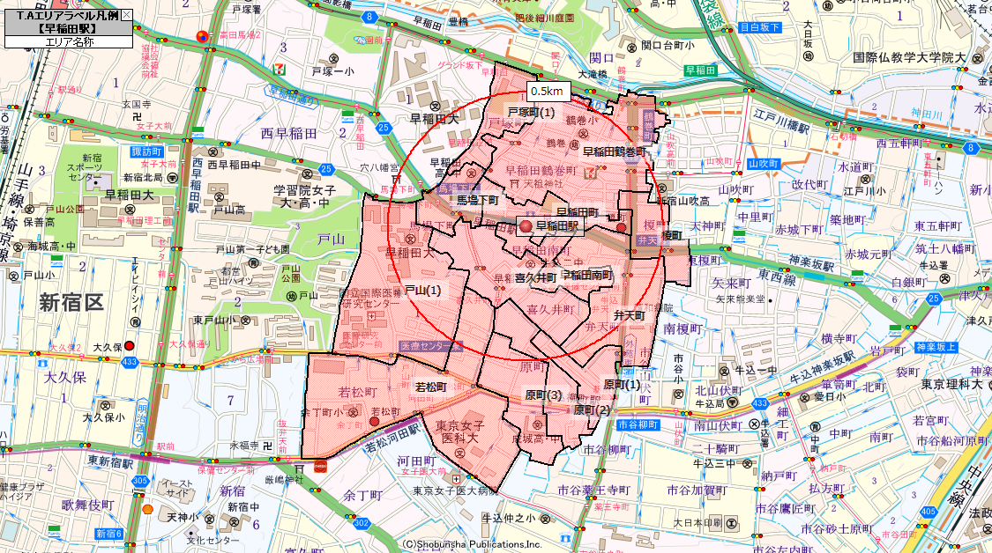
 | 新宿区 | 榎町 | 478 | 200
 | 新宿区 | 早稲田町 | 889 | 400
 | 新宿区 | 早稲田南町 | 457 | 400
 | 新宿区 | 馬場下町 | 332 | 200
 | 新宿区 | 原町(1) | 874 | 500
 | 新宿区 | 原町(2) | 686 | 400
 | 新宿区 | 原町(3) | 1,254 | 700
 | 新宿区 | 喜久井町 | 1,141 | 700
 | 新宿区 | 弁天町 | 2,006 | 1,100
 | 新宿区 | 早稲田鶴巻町 | 3,872 | 2,200
 | 新宿区 | 若松町 | 3,463 | 2,100
 | 新宿区 | 戸山(1) | 1,605 | 1,100
 | 新宿区 | 戸塚町(1) | 139 | 0
 |  |  | 17,196 | 10,000

